info
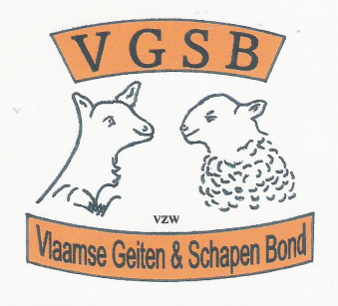

 |  |  | Zondag 24 Juni 2018

 | Te Eernegem

 | 16 ° Interproviciale prijskamp

 |  | Activiteiten :

 | * | Geitenkeuring
 | * | Schapen tentoonstelling
 | * | Demonstratie schaapscheren, wolverwerking , enz ….
 | * | Er is een kleur wedstrijd voorzien voor onze allerkleinsten

 | Plaats van het gebeuren :

 |  | H. Hartplein

 | Organisatie VGSB-vzw en gemeentebestuur Eernegem

Info betreffende de inschijving :::

 | Vul jullie deelname formulier aan via de gewenste diersoort ,, te verkrijgen door
 |  | op de onderste schuifbalk aan te klikken , daarna jullie ingevuld document
 |  | opslaan ,,, en aan ons overmaken via mail,, (( hiervoor alvast bedankt !!! ))

 | KLIK HIER | VOOR INSCHRIJVING

wit geitenras
 |  |  |  | INSCHRIJVINGSDOCUMENT

 |  |  |  |  |  | CAE--- Niet vrije prijskamp

 |  |  |  | Interprovinciale prijskamp Eerngem 24/6/2018

OPMERKING !!!
Na aanvullen van het formulier terugzenden naar ::: |  |  |  |  | en dit voor 15 JUNI 2018 !!!
Post adres | Secretaresse VGSBvzw |  |  | Eeckeloo Lieve |  |  | Eernegemstraat 98a 8680 Koekelare
Email :: | geitenhome@skynet.be

 |  | Invul gegevens van de deelnemer !!!
Naam en Voornaam |  |  |  |  |  |  | Adres:
gemeente |  |  |  |  |  |  | Postcode :
Stalnaam |  |  |  |  |  |  | Bedrijfsnummer
E-mail adres |  |  |  |  |  |  | klik hier even

 | Schrijf in, het dier in overeenstemming van de hierna aangeduide RASSOORT ,,,

Blad 1 | WIT GEITENRAS |  | (ook SAANEN genaamd )
 |  |  |  |  |  |  |  |  | Geslacht
Diernaam |  | Geboortedatum |  | Sanitilnummer |  | LAM | JAARLING | 2 JAAR EN OUDER | M | V

Vervolg
Blad 1 | WIT GEITENRAS |  | (ook SAANEN genaamd )
 |  |  |  |  |  |  |  |  | Geslacht
Diernaam |  | Geboortedatum |  | Sanitilnummer |  | LAM | JAARLING | 2 JAAR EN OUDER | M | V

